Funzioni
Appunti modulo M1.EXCEL

Gestione dati
 | Cosa |  | Dove
 | Testo in colonne |  | --> Dati
 | Rimuovi duplicati |  | --> Dati

Funzioni logiche

1. | Funzioni logiche di base |  |  |  |  |  | a | b | E | O | XOR | NOR
 | 1. | E | AND | Restituisce VERO se TUTTI gli argomenti sono VERI | =E(G3>=1;H3<10) |  | 3 | 5 | TRUE | TRUE | FALSE | FALSE
 | 2. | O | OR | Restituisce VERO se UNO QUALSIASI degli argomenti risulta VERO | =O(G3>=1;H3<10) |  | 3 | 12 | FALSE | TRUE | TRUE | -
 | 3. | XOR |  | Restituisce un OR esclusivo logico di TUTTI gli argomenti. Restituisce VERO se SOLO UNA DELLE DUE è CORRETTA. Se nessuna delle due è corretta o se entrambe sono soddisfatte, restituisce FALSO | =XOR(G3>=1;H3<10) |  | -2 | 13 | FALSE | FALSE | FALSE | TRUE
 | 4. | NON |  | Se il risultato soddisfa la formula restituitsce FALSO. Attenzione! Funziona solo con un parametro, non di più | =O(G3>=1;H3<10)

2. | Funzioni logiche SE
 |  | Permette di valutare una condizione (test_logico) e definire cosa fare se il TEST risulta VERO o FALSO
 |  | =SE(test;[se_vero];[se_falso])
 |  | dove test indica un valore o un'espressione logica che può risultare vera o falsa. In questo argomento è possibile confrontare un numero, una data, un testo con un determinatore operatore logico (es.uguale,maggiore, minore, diverso).
 |  | se_vero: rappresenta il valore da restituire quando il test logico risulta VERO
 |  | se_falso: rappresenta il valore da restituire quando il test logico risulta FALSO
 |  | All'interno di questi due argomenti potranno essere indicati valori numerici, stringhe di testo, o formule.

 |  | STUDENTE | VOTO | SUFF
 |  | ROSSI | 5 | SUFF
 |  | VERDI | 7 | SUFF
 |  | BIANCHI | 9 | SUFF
 |  | NERI | 3 | INSUFF

3. | Combinare le funzioni logiche SE, E, O e NON
 |  | =SE(E(A2>0;B<100);VERO;FALSO)

 |  | Valore 1 | Valore 2 | SE/E/O/NON | Formula
 |  | 25 | 75 | TRUE | =SE(E(B28>0;C28<100);VERO;FALSO)
 |  | Blu | Verde | FALSE | =SE(E(B29="Red";C29="Verde");VERO;FALSO)
 |  | 25 | 75 | TRUE | =SE(O(B28>0;C28<50);VERO;FALSO)
 |  | Blu | Verde | TRUE | =SE(O(B31="Rosso";C31="Verde");VERO;FALSO)
 |  | 25 |  | TRUE | =SE(NON(B32>60);VERO;FALSO)
 |  | Blu |  | TRUE | =SE(NON(B33="Rosso");VERO;FALSO)

4. | Funzione CONTA.SE
 |  | =CONTA.SE(intervallo;criterio)
 |  | intervallo: intervallo in cui cercare i valori
 |  | criterio: condizione del valore da ricercare nell'intervallo; l'impostazione del criterio è un argomento molto flessibile in quanto possono essere applicati operatori logici, riferimenti a celle, funzioni ed utilizzare i caratetri * e ?

5. | Funzione SOMMA.SE
 |  | =SOMMA.SE(intervallo;criterio;[int_somma])
 |  | int_somma: definisce le celle che verranno sommate se si realizza il vero della condizione definita nel criterio. Qualora l'argomento venisse omesso verranno calcolati i valori presenti nella colonna sulla quale è stato definito il criterio

6. | Funzione SOMMA.Più.SE
 |  | =SOMMA.SE(int_somma;int.criterio1;criterio1;int.criterio2;criterio2)

7. | Funzione CERCA.VERT
 |  | =CERCA.VERT(valore;tabella_matrice;indice;[intervallo])
 |  | valore: dato da ricercare
 |  | tabella_matrice: area del foglio di lavoro che contiene i dati (entro cui fare la ricerca)
 |  | indice: riferimento al numero di colonna della quale si richiede il valore voluto. (es. indice 2 restituisce il valore presente nella 2° colonna della tabella_matrice,..)
 |  | intervallo: argomento opzionale. Si tratta di un valore logico che consente di specificare se CERCA.VERT deve trovare una corrispondenza esatta o per approssimazione

 |  | Attenzione! Nel caso di testo nella tabella inserire FALSO o 0 come intervallo se è si vuole la ricerca esatta
 |  | Attenzione! Nel caso di tabella contenente SOLO NUMERI è possibile fare una RICERCA APPROSSIMATIVA, senza indicare intervallo finale A PATTO CHE i valori siano in ordine!
7. | Funzione CERCA.X
 |  | =CERCA.X(valore;mat_ricmat_ris)
 |  | valore: dato da ricercare (stringa, numeri o indirizzo di cella)
 |  | mat_ric: serie di celle dove fare la ricerca
 |  | mat_ris:serie di celle dove ottenere il valore desiderato

 |  | cerca in un intervallo (o matrice) e restituisce il dato di una o più colonne
 |  | Possibile inserire valore da restituire nel caso in cui non ci sia una corrispondenza

 |  | MESE | NOMINATIVO | EURO | RICAVO |  | Valore da cercare | Risultato | Formula
 |  | agosto | Rossi | 900.00 € | 800.00 € |  | marzo | 400 | =CERCA.X(F63;C63:C74;E63:E74;"Mese non trovato")
 |  | aprile | Azzurri | 100.00 € | 0.00 € |  |  | 400 | =CERCA.VERT(H65;C65:E76;3;0)
 |  | dicembre | Marroni | 600.00 € | 500.00 €
 |  | febbraio | Viola | 1,200.00 € | 1,100.00 €
 |  | gennaio | Rosa | 800.00 € | 700.00 €
 |  | giugno | Grigi | 500.00 € | 400.00 €
 |  | luglio | Neri | 700.00 € | 600.00 €
 |  | maggio | Celesti | 300.00 € | 200.00 €
 |  | marzo | Gialli | 400.00 € | 300.00 €
 |  | novembre | Bianchi | 200.00 € | 100.00 €
 |  | ottobre | Rossi | 1,000.00 € | 900.00 €
 |  | settembre | Verdi | 1,100.00 € | 1,000.00 €

 |  | EURO | RICAVO |  |  |  | Valore da cercare | Risultato | Formula
 |  | 100.00 € | 0.00 € |  |  |  | 400 | 300 | =CERCA.VERT(H80;C79:D91;2)
 |  | 200.00 € | 100.00 €
 |  | 300.00 € | 200.00 €
 |  | 400.00 € | 300.00 €
 |  | 500.00 € | 400.00 €
 |  | 600.00 € | 500.00 €
 |  | 700.00 € | 600.00 €
 |  | 800.00 € | 700.00 €
 |  | 900.00 € | 800.00 €
 |  | 1,000.00 € | 900.00 €
 |  | 1,100.00 € | 1,000.00 €
 |  | 1,200.00 € | 1,100.00 €

 |  | Cerca in tutta la tabella, non solo a dx come CERCA.VERT

8. | INDICE
 |  | Restituisce il contenuto della cella indicata a partire dalla prima cella di un intervallo.
 |  | Attenzione: selezionare solo una colonna, non funziona con matrice

9. | CONFRONTA
 |  | Restituisce il numero di riga (INDICE) contenente un determinato valore, a parte da una precisa cella

 |  | Prodotto conteggio |  |  | Risultato | Formula
 |  | Banane | 23 |  | 59 | =INDICE(D100:D103;3)
 |  | Arance | 43 |  | 2 | =CONFRONTA(43;D101:D104;0) |  |  | Restituisce n. riga dove si trova 43
 |  | Mele | 59
 |  | Pere | 56

10. | FILTRO
 |  | Consente di filtrare un intervallo di dati in base a criteri definiti
 |  | =FILTRO(matrice restituita; matrice ricerca; se non trovato)

 |  | matrice ricerca: colonna o area dove cercare il valore
 |  | matrice restituita: colonna contenente il calore da restituire
 |  | se non trovato: specificare il testo/valore da restituire se non trovato

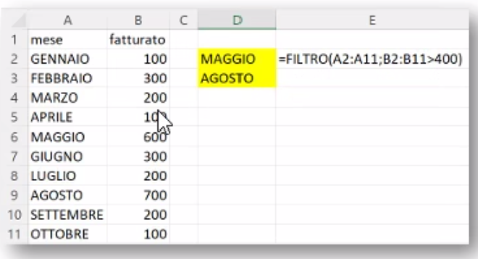

11. | TESTO PRIMA/DOPO
 |  | La funzione restituisce il testo che si verifica prima/dopo di un carattere o di una stringa specificata.
 |  | =TESTO.PRIMA (testo,delimitatore,[instance_num], [match_mode], [match_end], [if_not_found])
 |  | testo: il testo o la cella in cui stai eseguendo la ricerca.
 |  | delimitatore: testo che contrassegna il punto prima/dopo del quale si vuole
 |  | match_mode:determina se la ricerca di testo fa distinzione tra maiuscole e minuscole. Di default, viene fatta distinzione Maiuscole/minuscole,(0 Maiuscole/minuscole, 1 no maiuscole e minuscole
 |  | match_end: considera la fine del testo come un delimitatore. Per impostazione predefinita, il testo è una tra maiuscole e minuscole ( 0 Non associare il delimitatore, 1 Far corrispondere il delimitatore).
 |  | if_not_found: Valore restituito se non viene trovata alcuna corrispondenza.

 |  | In Power Query si può fare dividendo le colonne per % o con estrai prima o dopo delimitatore

12. | DIVIDI.TESTO
 |  | Divide il contenuto di una cella in più celle.
 |  | Come il comando TESTO IN COLONNE ma tramite una funzione
 |  | =DIVIDI.TESTO(testo; delr; delc; su )
 |  | testo: è una stringa o il riferimento a una cella che contiene dei valori.
 |  | delr: è il carattere per separare la stringa in più parti su una stessa riga.
 |  | delc: è il carattere per separare la stringa in più parti sulla stessa colonna.
 |  | su: ti permette di ignorare gli spazi vuoti.

13. | SEQUENZA
 |  | La funzione SEQUENZA consente di generare un elenco di numeri sequenziali in una matrice
 |  | Nell'esempio seguente, viene creata una matrice alta 1 riga e larga 12 colonne
 |  | =SEQUENZA(1;12)

14. | TESTO, DATA, ANNO, e OGGI
 |  | TESTO, DATA, ANNO, e OGGI per creare un elenco dinamico di mesi per una riga di intestazione, in cui la data di base sarà sempre l'anno corrente.
 |  | =TESTO(DATA(ANNO(OGGI()),SEQUENZA(1,6),1),"mmm")

 |  | =TESTO(DATA(ANNO(OGGI());SEQUENZA(1;12);1);"mmm-aa")
 |  | la riga sotto non è una tabella, ma un array dinamico, un vettore!
 |  | gen-26 | feb-26 | mar-26 | apr-26 | mag-26 | giu-26 | lug-26 | ago-26 | set-26 | ott-26 | nov-26 | dic-26
 |  | 1 | 2 | 3 | 4 | 5 | 6 | 7 | 8 | 9 | 10 | 11 | 12
 |  | utile se ho un report dinamico
 |  | NB:il valore 1 scritto sopra indicherebbe il gg ma non avendolo inserito nella formattazione non si vede, è quasi inutile ma è obbligatorio per avviare la formula

 |  | TESTO (funzione TESTO)
 |  | =TESTO(Valore da formattare;"Codice formato da applicare")

 |  | DATA (funzione DATA)
 |  | =DATA(anno;mese;giorno)

 |  | 2026-01-15 | OGGI | =OGGI()
 |  | 2026 | ANNO | =ANNO(OGGI())

Power Query
Appunti modulo M1.EXCEL

Power Query
1. | INTRODUZIONE

 | E' una parte della suite POWER BI per Office 365 e ne costituisce il motore ETL

 | Ogni strumento di Business Intelligence ha tre funzioni principali:
 | Power Query | --> | ETL: importazione e trasformazione dei dati (Extract, Transform, Load)
 | Power Pivot | --> | OLAP: strutturazione delle reazioni tra dati. (On-Line Analytical Processing) è una tecnologia per l'analisi rapida e multidimensionale di grandi volumi di dati
 | Power View/Power Map/PowerBI Desktop | --> | Reporting

 | Power Query permette di:
 | - connettersi da un'ampia varietà di fonti;
 | - estrarre dati in modo semplice e veloce;
 | -definire una serie di step ripetibili per ripulire, filtrare, trasformare la base dati PRIMA di caricarla su excel

 | Power Query è lo strumento principale in excel per ACQUISIRE E RIELABOLARE dati esterni
 | Supporta numerosissime fornti dati (inclusi i servizi web)
 | Consente di automatizzare numerosi passaggi manuali, con conseguente risparmio di tempo
 | Consente di trasformare facilmente i dati e aggiungere calcoli e di elabolarli sulla base dati e non sulla cartella di lavoro.
 | Infine, consente di estrarre e condividere la query con altri utenti

 | Se sono presenti già altre query, si può attivare il riquadro da DATI-->QUERY E CONNESSIONI.
 | Se non sono presenti altre query, andare su DATI-->RECUPERA E TRASFORMA DATI, selezionare la tipologia di file da aprire e si aprirà la finestra STRUMENTO DI NAVIGAZIONE

2. | Suggerimenti
 | Guardare il database e verificare se:
 | -sono presenti celle nulle: scrivere "null"
 | -formati non corretti: impostare numero con numeri, valuta…
 | - impostare riga di intestazione

3. | EDITOR DI POWER QUERY
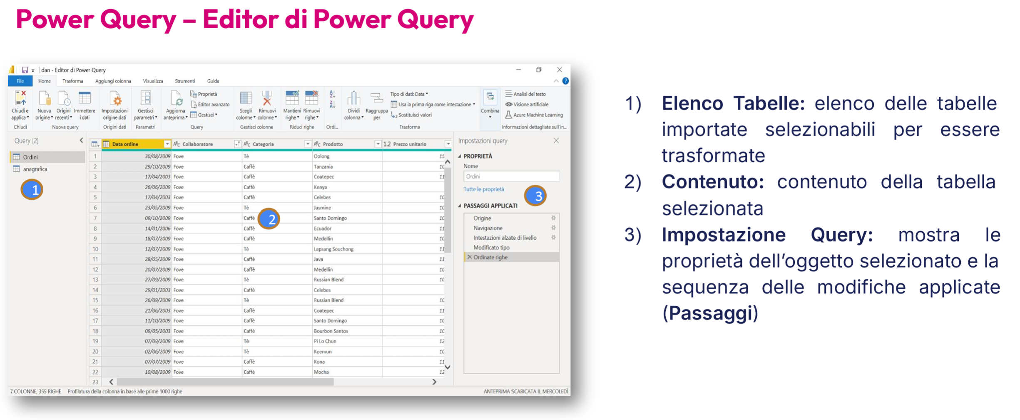

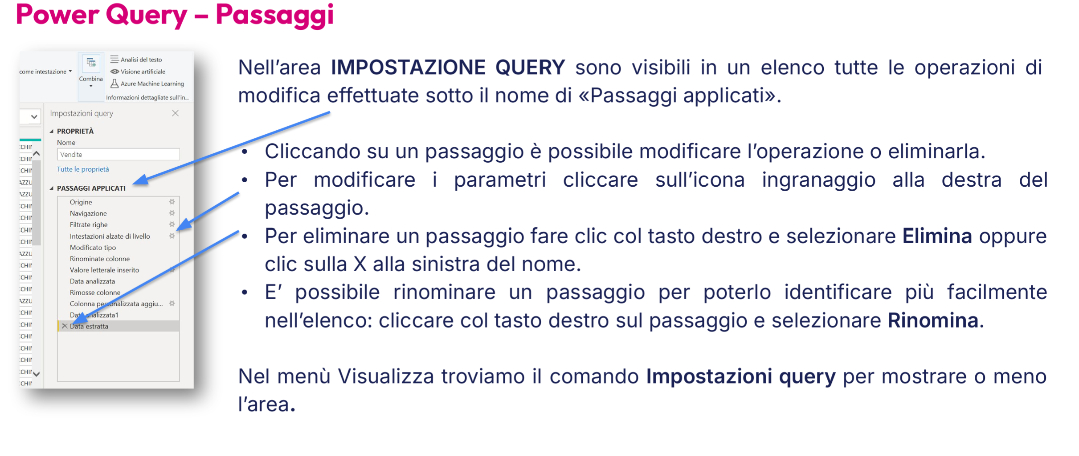

4. | VISUALIZZA
 | Barra della formula: Tutte le operazioni effettuate vengono convertite nel linguaggio M, visualizzabile nella barra della formula.
 | Colonna qualità: visualizzare sopra le colonne la % dei dati con ERRORE, VUOTI O VALIDI
 | Colonna distribuzione: riepiloga molte informazioni su come sono distribuiti i dati, ad esempio quante voci sono univoche, il valore massimo ecc. Si trova selezionando una colonna e cliccando su "Profilo Colonna"

5. | FILTRI
 | Il filtri in Power Query sono come una maschera, una volta che i dati sono caricati su excel vedo direttamente il risultato del filtro

6. | Cosa posso fare da Schermata Home:
 | - RIMUOVI COLONNE: Rimuovere colonne non necessarie
 | - MANTIENI/RIMUOVI RIGHE
 | - Simbolo AZ o ZA con freccia: ordina la tabella in base a una colonna
 | - DIVIDI COLONNA: divide una colonna in più colonne: ad es. se ho nome e cognome
 | - SOSTITUISCI VALORI
 | - USA LA PRIMA RIGA COME INTESTAZIONE
 | - TIPO DI DATI: DATA: per modificare formato del dato

7. | TRASFORMA
 | Scheda Trasforma:
 | - CONVERSIONE LETTERE MAIUSCOLE IN MINUSCOLE e viceversa
 | - PULISCI: rimuove caratteri non stampabili
 | - TAGLIO: rimuove "spazi inutili"
 | - INSERIRE PREFISSO O SUFFISSO

8. | Raggruppa per:
 | seleziona il campo o i campi (avanzato) da raggruppare
 | specifica un nome per la colonna riassuntiva
 | definisce l'operazione da eseguire con il raggruppamento
 | specifica su quale colonna effettuare l'operazione

9. | COMANDI UTILI
 | Merge di colonne: Comando che consente di unire il contenuto di due o più colonne in una nuova colonna
 | Estrai: trasforma la colonna estraendo solo una parte della solonna selezionata.

10. | COLONNA CONDIZIONALE
 | Crea una nuova colonna basandosi su delle condizioni da noi indicate
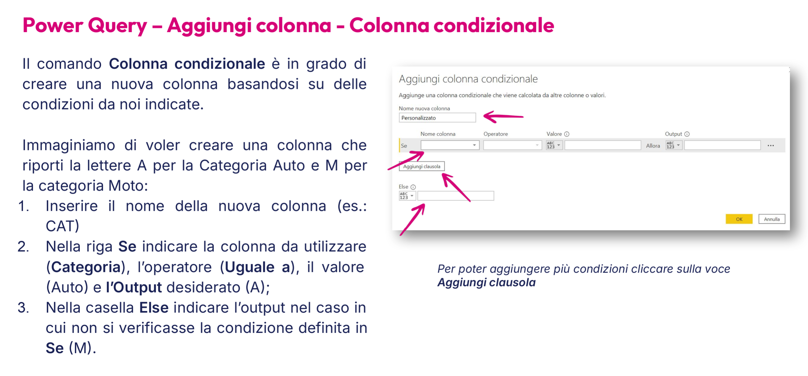

11. | COLONNA INDICIZZATA E DUPLICA COLONNA

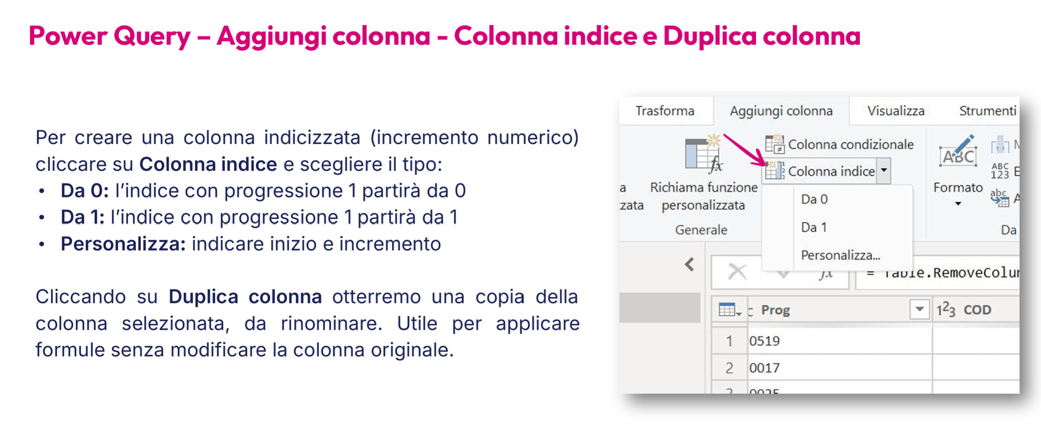

12. | QUALITA' COLONNA
 | Visualizza --> Anteprima dati --> Qualità colonna

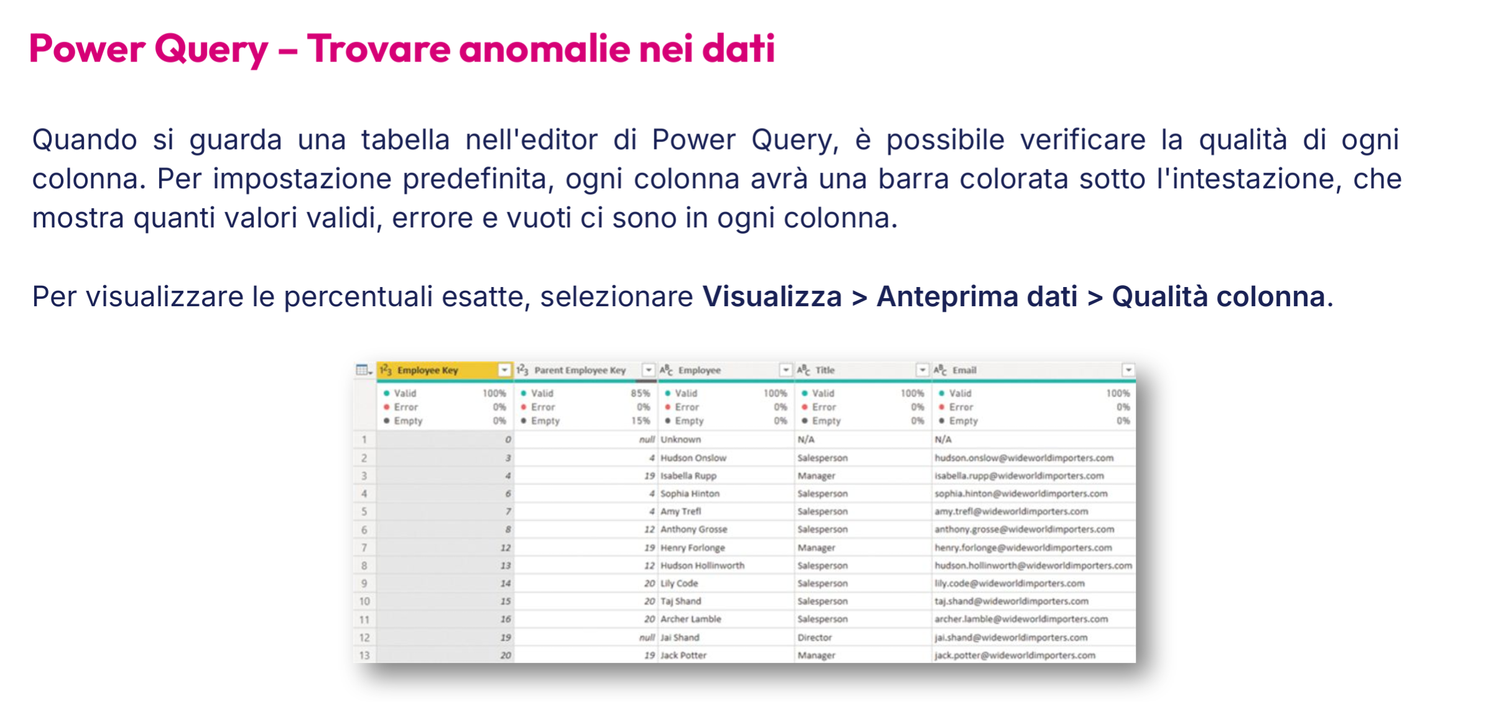

 | NB: I valori vuoti sono valori null o lasciati senza carattere. E' comunque preferibile avere sempre null

 | Power Query permette di importare e pulire i dati, attraverso un unione fisica, e poi di esportarli

